상품제안서
이글루 트래블머그 1.18L | 상품코드: S42068

 |  |  |  |  |  |  | 02-713-8555 | www.synergygift.co.kr
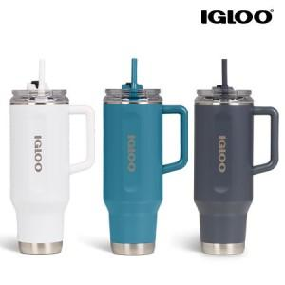

【상세/제작정보】

【인쇄/포장옵션】 | 레이저 / 포장지포장

【공급단가】 | 수량 | 20~ | 50~ | 100~ | 300~ | 500~
*VAT별도 | 화이트 | 34,270원 | 33,720원 | 32,900원 | 32,080원 | 31,530원
 | 모던 블루 | 34,270원 | 33,720원 | 32,900원 | 32,080원 | 31,530원
 | 카보나이트 | 34,270원 | 33,720원 | 32,900원 | 32,080원 | 31,530원

【상품 URL】 | https://www.synergygift.co.kr:443/src/goods_detail.php?gdno=42068

